상품제안서
투명 LED 키캡 키링 굿즈 (1~4구) | 상품코드: S47716

 |  |  |  |  |  |  | 02-713-8555 | www.synergygift.co.kr
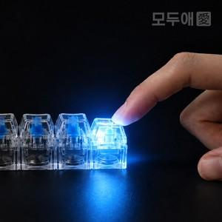 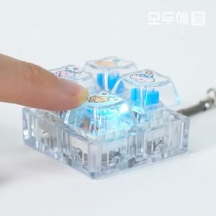 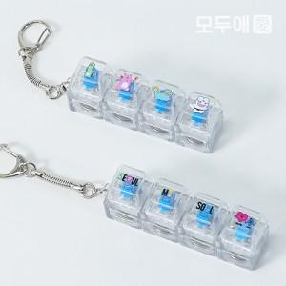

【상세/제작정보】 | <p><span style="font-size: 18pt;"><b>인쇄 옵션 선택 시, 1구~4구 중 제품에 맞는 인쇄 옵션을 선택해 주세요.</b></span>&nbsp;</p>

【인쇄/포장옵션】 | 1구-UV인쇄, 2구-UV인쇄, 3구-UV인쇄, 4구-UV인쇄, 1구-UVDTF필름, 2구-UVDTF필름, 3구-UVDTF필름, 4구-UVDTF필름 / OPP(비닐)

【공급단가】 | 수량 | 100~ | 300~ | 500~ | 1,000~ | 3,000~
*VAT별도 | 1구 | 1,800원 | 1,740원 | 1,680원 | 1,640원 | 1,610원
 | 2구 | 2,200원 | 2,100원 | 2,050원 | 1,990원 | 1,960원
 | 3구 | 2,450원 | 2,350원 | 2,280원 | 2,230원 | 2,190원
 | 4구 | 3,100원 | 2,970원 | 2,890원 | 2,820원 | 2,760원

【상품 URL】 | https://www.synergygift.co.kr:443/src/goods_detail.php?gdno=47716

